Hoja1
Formulario de Especificaciones Técnicas
 |  | Nombre equipo/equipamiento | Silla Ergonométrica
 |  | Cantidad | 150
 |  | Nombre proveedor
 |  | Marca
 |  | Modelo
 |  | País de fabricación
Ítem | Características técnicas |  | Tipo de característica (Obligatoria o deseable) | Cumple Si/No | Indicar N° Página del catálogo, ficha técnica o manual, donde se comprueba el cumplimiento de la característica | Observaciones |  | 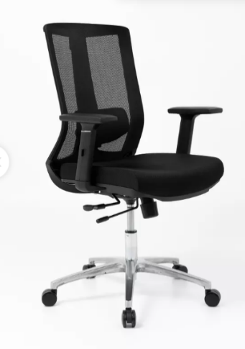 Imagén de referencia
1 | Características generales |  |  |  |  |  | Textum | Muebles Santa Ana | Inmobiliaria e Inversiones Suria Ltda
1.1 | Silla ergonómica nueva. |  | Obligatoria |  |  |  | SI | SI | SI
1.2 | Con respaldo y asiento tapizado en tejido respirable. |  | Obligatoria |  |  |  | SI | SI | SI
1.3 | Con apoya brazos ajustable |  | Obligatoria |  |  |  | SI | SI | SI
1.4 | Con altura ajustable. |  | Obligatoria |  |  |  | SI | SI | SI
1.5 | Con 5 ruedas con base de aluminio o cromado. |  | Obligatoria |  |  |  | SI | SI | SI
1.6 | Altura total min. 100 y máx. 120 cms. |  | Obligatoria |  |  |  | SI | SI | SI
1.7 | Medidas aprox. Asiento profundidad 50 ±2 cm, ancho entre 50 y 60cm. |  | Obligatoria |  |  |  | SI | SI | SI
1.8 | Color tapiz negro. |  | Obligatoria |  |  |  | SI | SI | SI
1.9 | Peso máximo soportado entre 120 y 180 kilos. |  | Obligatoria |  |  |  | SI | SI | SI
2 | Incluir
2.1 | Garantía mínima de 6 meses, indicar meses de garantía. Garantía comienza a regir desde la puesta en marcha en las dependencias del HGGB |  | Obligatoria |  |  |  | SI | SI | SI
2.2 | Producto se debe entregar armado. |  | Obligatoria |  |  |  | SI | NO | SI
2.3 | Traslado, instalación y puesta en marcha en las dependencias del HGGB 100% a cargo del proveedor . El proveedor debe asumir todos los costos que esto involucre. |  | Obligatoria |  |  |  | SI | SI | SI
3 | Generalidades
3.1 | La empresa ofertante debe incluir todo lo necesario para que el equipamiento ofertado quede 100% operativo. |  | Obligatoria |  |  |  | SI | SI | SI
3.2 | El equipamiento debe incluir todos los accesorios y componentes que lo hagan funcional y en las cantidades adecuadas, independiente de si están o no descritas en esta ficha técnica o por falla de descripción. |  | Obligatoria |  |  |  | SI | SI | SI
3.3 | Se debe adjuntar la cotización completa de la oferta, detallando todo lo que se incluye en ésta. |  | Obligatoria |  |  |  | SI | SI | SI
3.4 | Adjuntar ficha técnica del producto. |  | Obligatoria |  |  |  | SI | NO | SI
3.5 | Es responsabilidad del proveedor velar por el correcto ingreso del equipo al interior del Establecimiento, tomando los resguardos logísticos pertinentes, a fin de no causar daños a revestimientos, instalaciones y estructura, en el caso de producirse, la empresa deberá asumir los costos asociados. |  | Obligatoria |  |  |  | SI | NO | SI
3.6 | Proveedor adjudicado debe entregar Guía de despacho visible en los bultos entregados en bodega, indicando la siguiente información: Identificador proveedor, cantidad de equipo/equipamiento, modelo, n° serie, n° lote, fecha de expiración (cuando aplique) y valor unitario. |  | Obligatoria |  |  |  | SI | NO | SI
3.8 | Proveedor debe completar especificaciones técnicas |  | Obligatoria
Total Neto |  |  |  |  |  |  | $13,720,050 | $16,950,000 | $10,350,000
Total Bruto |  |  |  |  |  |  | $16,326,860 | $14,656,635 | $12,316,500
Total con Dcto. |  |  |  |  |  |  | $13,877,831 | $20,170,500 | $10,469,025
Resultado Oferta |  |  |  |  |  |  | Cumple EETT | No cumple punto 2.2, 3.4,3.5,3.6 | Cumple EETT
 |  |  |  |  |  | Plazo de entrega | 2 |  | 1

 |  | (precio mínimo ofertado/precio oferta) x 60 |  |  |  |  | 45.262224335 |  | 60

 |  | (Menor plazo entrega ofertado/plazo entrega Oferta) x 40 |  |  |  |  | 20 |  | 40

 |  |  |  |  |  | Puntaje total | 65.262224335 |  | 100

